Sheet1
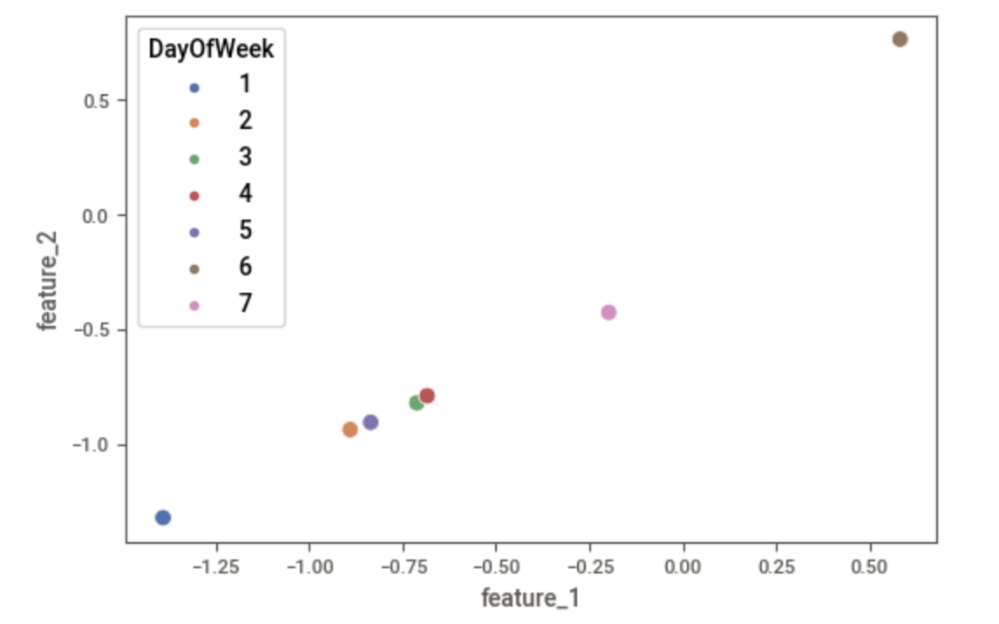

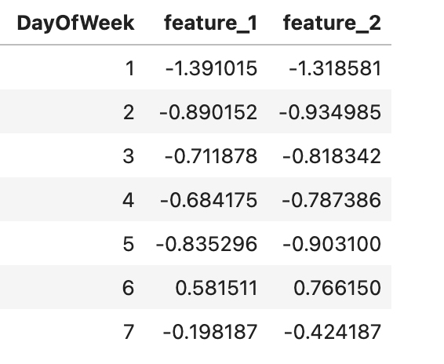

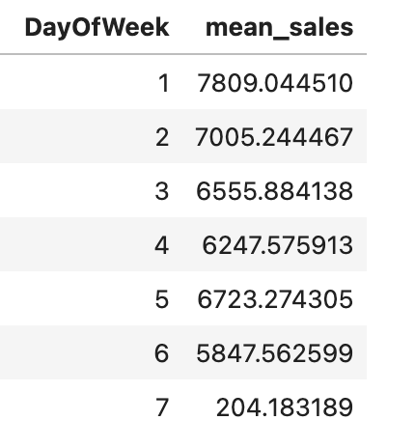

Sheet2
Embedding Layer
...

f_0
$$x_{1,i}$$
 | 0 | 1
i=0 | w00 | w01 | w_i0
i=1 | w10 | w11
i=2 | w20 | w21
f_1
i=3 | w30 | w31
...
i=4 | w40 | w41 | w_i1

$$x_{2}$$
...

Hidden Layer

